使用方法＋注意点
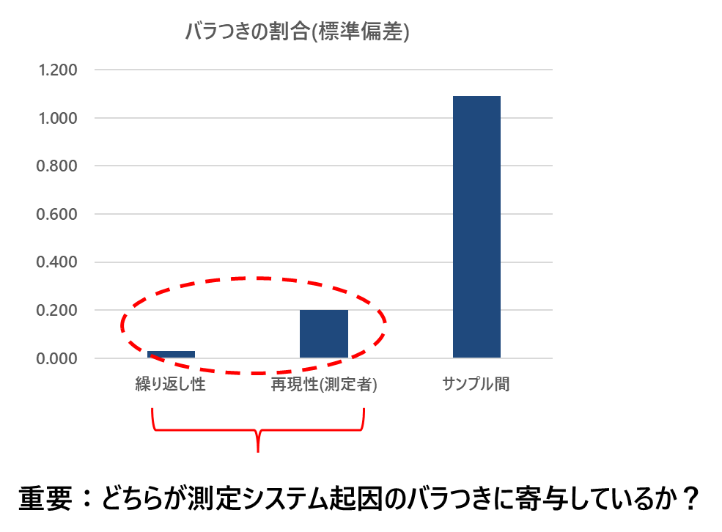
📊GRR解析ツール｜手順・注意点📊
■ 本ツールについて
本Excelは、測定システム起因のバラつき（GRR：Gauge Repeatability & Reproducibility）を簡易的に評価するツールです。
製品のばらつきではなく、「測定そのものの信頼性」を確認するために使用します。
※注意
本ツールは、「サンプル10×測定者3名×繰り返し3回」 の実験計画のみに対応しています。
その他の構造のデータを入力すると、正しく結果が反映されない点に注意してください。
(例：繰り返し2回のため、空白があるなど）
■ 入力すると得られる情報
解析シートの1. 黄色セルにデータを入力することで、以下が自動計算されます。
① 分散分析表（ANOVA）
測定値のばらつきを以下の3要因に分解します。
・サンプル間変動（Part） → 製品そのもののばらつき
・再現性（測定者差：Appraiser） → 測定者による違い
・繰り返し性（Repeatability） → 同一条件での測定ばらつき
👉 どの要因が支配的か(統計的に”有意”に影響しているか？）を把握できます
② 分散成分（Variance Components）
各要因のばらつきを定量化します。
EV（Equipment Variation）：繰り返し性
AV（Appraiser Variation）：再現性
PV（Part Variation）：サンプル間
👉 どの要因がどれくらい影響しているかを割合で確認可能
③ GRR％公差
測定ばらつきが規格に対してどの程度かを評価します。
GRR％ = 6σ（GRR） ÷ 規格幅
👉 測定システムの“使える度合い”を示す重要指標
④ 判定結果
GRR％公差をもとに自動判定します。
GRR%評価≦10%優秀10〜30%条件付きで使用可>30%改善必要
■ 使用手順
手順①：測定データ入力
D9:L18に測定データを入力してください
【重要：データ構造】
サンプル：10個（行）
測定者：3名（列ブロック）
繰り返し：3回（各測定者ごと）
例：
[A1 A2 A3][B1 B2 B3][C1 C2 C3]
👉 列構造を崩すと正しく計算されません
手順②：規格値の入力
以下を入力してください
下限（LSL）：O8
上限（USL）：O9
👉 片側規格にも自動で対応しています
■ 注意点（重要）
⚠① データ構造を必ず守る
測定者ごとに列ブロックを分ける
繰り返し数を揃える
👉 崩れるとGRRが正しく計算されません
⚠② 空白セルに注意
空白は誤差として扱われる場合あり
可能な限り埋める
⚠③ 測定条件を揃える
同一サンプル
同一条件
同一手順
👉 条件が違うとGRRの意味がなくなります
⚠④ GRRは“測定の評価”
👉 製品の良し悪しではありません
■ 活用ポイント
測定者教育の効果確認
測定手順の見直し
設備の安定性確認
■ まとめ
本ツールにより、
👉 「測定は信頼できるのか？」を定量的に判断できます
以上

解析シート
📊GageR&R 解析テンプレート📊

データの入力

 | 1．データの入力欄
 | 測定者 | 測定者A |  |  | 測定者B |  |  | 測定者C |  |  | 2．規格値 |  |  | サンプル×測定者の平均 |  |  | サンプル平均 | 全体平均 | 測定者平均
 | 繰り返し | N=1 | N=2 | N=3 | N=1 | N=2 | N=3 | N=1 | N=2 | N=3 | 下限： | 10 |  | A | B | C |  |  | A | B | C
 | サンプル1 | 10.46 | 10.53 | 10.53 | 10.68 | 10.7 | 10.69 | 10.32 | 10.33 | 10.26 | 上限： | 15 |  | 10.5 | 10.7 | 10.3 | 10.5 | 12.199 | 12.199333333 | 12.400666667 | 12.400666667
 | サンプル2 | 10.95 | 11.03 | 10.99 | 11.23 | 11.15 | 11.19 | 10.82 | 10.77 | 10.84 |  | ※片側規格の場合は片方のみ |  | 11.0 | 11.2 | 10.8 | 11.0
 | サンプル3 | 11.54 | 11.45 | 11.45 | 11.7 | 11.74 | 11.69 | 11.27 | 11.29 | 11.25 |  |  |  | 11.5 | 11.7 | 11.3 | 11.5
 | サンプル4 | 11.97 | 11.99 | 12 | 12.17 | 12.17 | 12.17 | 11.8 | 11.78 | 11.75 | 3．工程の判定(自動) |  |  | 12.0 | 12.2 | 11.8 | 12.0
 | サンプル5 | 12.53 | 12.51 | 12.51 | 12.67 | 12.75 | 12.74 | 12.26 | 12.28 | 12.32 |  |  |  | 12.5 | 12.7 | 12.3 | 12.5
 | サンプル6 | 13.02 | 13.04 | 12.99 | 13.23 | 13.22 | 13.18 | 12.81 | 12.84 | 12.83 |  | 両側規格 |  | 13.0 | 13.2 | 12.8 | 13.0
 | サンプル7 | 13.5 | 13.51 | 13.45 | 13.67 | 13.73 | 13.69 | 13.27 | 13.3 | 13.32 |  |  |  | 13.5 | 13.7 | 13.3 | 13.5
 | サンプル8 | 14.02 | 13.99 | 13.99 | 14.2 | 14.23 | 14.2 | 13.79 | 13.8 | 13.75 |  |  |  | 14.0 | 14.2 | 13.8 | 14.0
 | サンプル9 | 12.15 | 12.22 | 12.25 | 12.41 | 12.39 | 12.37 | 12 | 12.05 | 12.03 |  |  |  | 12.2 | 12.4 | 12.0 | 12.2
 | サンプル10 | 11.8 | 11.84 | 11.77 | 12 | 12.05 | 12.01 | 11.6 | 11.58 | 11.6 |  |  |  | 11.8 | 12.0 | 11.6 | 11.8

分散分析表 ※交互作用無し

 | 要因 |  | 自由度 | 平方和 | 平均平方 | F値 | p値 |  |  |  | サンプル数 | 測定者数 | 繰り返し数
 | サンプル |  | 9 | 96.4 | 10.7 | 12131.4 | 2.5437500686E-94 | ←p<0.05で”バラつきに有意に影響” |  |  | 10 | 3 | 3
 | 再現性(測定者) |  | 2 | 2.4 | 1.2 | 1381.2 | 2.5437500686E-94 | ←p<0.05で”バラつきに有意に影響”
 | 繰り返し性 |  | 60 | 0.1 | 0.0
 | 合計 |  |  | 98.94 | 11.94

分散成分

 | 要因 |  | 分散成分 | 標準偏差 | 寄与率 | ％公差
 | 繰り返し性 |  | 0.001 | 0.030 | 0.1% | 24.5% |  |  |  | GRR(繰り返し性σ＋再現性σ)
 | 再現性(測定者) |  | 0.041 | 0.202 | 3.3% |  |  |  |  | 0.042
 | サンプル間 |  | 1.191 | 1.091 | 96.6%
 | 全変動 |  | 1.232 | 1.110

バラつきの割合(標準偏差)
 | GRR％公差 |  |  |  | 判定結果
 | 24.5% |  |  |  | OK

 | ✅判定(実務基準)

 | GRR％公差 |  | 判定
 | ≦10％ |  | 優秀
 | 10～30％ |  | 許容
 | ＞30％ |  | ✖改善必要
 |  |  |  |  |  |  |  |  | ※バラつきの要因が「繰り返し性」か「再現性」か確認できる

